十六进制格式颜色
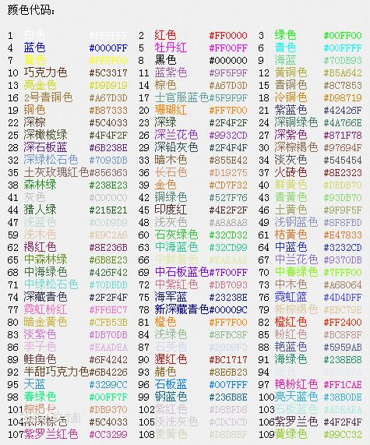
英文代码 | 形像颜色 | HEX格式
LightPink | 浅粉色 | #FFB6C1 | 颜色示例如下：
Pink | 粉红 | #FFC0CB
Crimson | 猩红 | #DC143C
LavenderBlush | 脸红的淡紫色 | #FFF0F5
PaleVioletRed | 苍白的紫罗兰红色 | #DB7093
HotPink | 热情的粉红 | #FF69B4
DeepPink | 深粉色 | #FF1493
MediumVioletRed | 适中的紫罗兰红色 | #C71585
Orchid | 兰花的紫色 | #DA70D6
Thistle | 蓟 | #D8BFD8
plum | 李子 | #DDA0DD
Violet | 紫罗兰 | #EE82EE
Magenta | 洋红 | #FF00FF
Fuchsia | 灯笼海棠（紫红色） | #FF00FF
DarkMagenta | 深洋红色 | #8B008B
Purple | 紫色 | #800080
MediumOrchid | 适中的兰花紫 | #BA55D3
DarkVoilet | 深紫罗兰色 | #9400D3
DarkOrchid | 深兰花紫 | #9932CC
Indigo | 靛青 | #4B0082
BlueViolet | 深紫罗兰的蓝色 | #8A2BE2
MediumPurple | 适中的紫色 | #9370DB
MediumSlateBlue | 适中的板岩暗蓝灰色 | #7B68EE
SlateBlue | 板岩暗蓝灰色 | #6A5ACD
DarkSlateBlue | 深岩暗蓝灰色 | #483D8B
Lavender | 薰衣草花的淡紫色 | #E6E6FA
GhostWhite | 幽灵的白色 | #F8F8FF
Blue | 纯蓝 | #0000FF
MediumBlue | 适中的蓝色 | #0000CD
MidnightBlue | 午夜的蓝色 | #191970
DarkBlue | 深蓝色 | #00008B
Navy | 海军蓝 | #000080
RoyalBlue | 宝蓝 | #4169E1
CornflowerBlue | 矢车菊的蓝色 | #6495ED
LightSteelBlue | 淡钢蓝 | #B0C4DE
LightSlateGray | 浅石板灰 | #778899
SlateGray | 石板灰 | #708090
DoderBlue | 道奇蓝 | #1E90FF
AliceBlue | 爱丽丝蓝 | #F0F8FF
SteelBlue | 钢蓝 | #4682B4
LightSkyBlue | 淡蓝色 | #87CEFA
SkyBlue | 天蓝色 | #87CEEB
DeepSkyBlue | 深天蓝 | #00BFFF
LightBLue | 淡蓝 | #ADD8E6
PowDerBlue | 火药蓝 | #B0E0E6
CadetBlue | 军校蓝 | #5F9EA0
Azure | 蔚蓝色 | #F0FFFF
LightCyan | 淡青色 | #E1FFFF
PaleTurquoise | 苍白的绿宝石 | #AFEEEE
Cyan | 青色 | #00FFFF
Aqua | 水绿色 | #00FFFF
DarkTurquoise | 深绿宝石 | #00CED1
DarkSlateGray | 深石板灰 | #2F4F4F
DarkCyan | 深青色 | #008B8B
Teal | 水鸭色 | #008080
MediumTurquoise | 适中的绿宝石 | #48D1CC
LightSeaGreen | 浅海洋绿 | #20B2AA
Turquoise | 绿宝石 | #40E0D0
BabyGreen | 绿玉 | #7FFFAA
MediumAquamarine | 适中的碧绿色 | #00FA9A
MediumSpringGreen | 适中的春天的绿色 | #F5FFFA
MintCream | 薄荷奶油 | #00FF7F
SpringGreen | 春天的绿色 | #3CB371
SeaGreen | 海洋绿 | #2E8B57
Honeydew | 蜂蜜 | #F0FFF0
LightGreen | 淡绿色 | #90EE90
PaleGreen | 苍白的绿色 | #98FB98
DarkSeaGreen | 深海洋绿 | #8FBC8F
LimeGreen | 酸橙绿 | #32CD32
Lime | 酸橙色 | #00FF00
ForestGreen | 森林绿 | #228B22
Green | 纯绿 | #008000
DarkGreen | 深绿色 | #006400
Chartreuse | 查特酒绿 | #7FFF00
LawnGreen | 草坪绿 | #7CFC00
GreenYellow | 绿黄色 | #ADFF2F
OliveDrab | 橄榄土褐色 | #556B2F
Beige | 米色（浅褐色） | #6B8E23
LightGoldenrodYellow | 浅秋麒麟黄 | #FAFAD2
Ivory | 象牙色 | #FFFFF0
LightYellow | 浅黄色 | #FFFFE0
Yellow | 纯黄 | #FFFF00
Olive | 橄榄 | #808000
DarkKhaki | 深卡其布 | #BDB76B
LemonChiffon | 柠檬薄纱 | #FFFACD
PaleGodenrod | 灰秋麒麟 | #EEE8AA
Khaki | 卡其布 | #F0E68C
Gold | 金 | #FFD700
Cornislk | 玉米色 | #FFF8DC
GoldEnrod | 秋麒麟 | #DAA520
FloralWhite | 花的白色 | #FFFAF0
OldLace | 老饰带 | #FDF5E6
Wheat | 小麦色 | #F5DEB3
Moccasin | 鹿皮鞋 | #FFE4B5
Orange | 橙色 | #FFA500
PapayaWhip | 番木瓜 | #FFEFD5
BlanchedAlmond | 漂白的杏仁 | #FFEBCD
NavajoWhite | Navajo白 | #FFDEAD
AntiqueWhite | 古代的白色 | #FAEBD7
Tan | 晒黑 | #D2B48C
BrulyWood | 结实的树 | #DEB887
Bisque | （浓汤）乳脂，番茄等 | #FFE4C4
DarkOrange | 深橙色 | #FF8C00
Linen | 亚麻布 | #FAF0E6
Peru | 秘鲁 | #CD853F
PeachPuff | 桃色 | #FFDAB9
SandyBrown | 沙棕色 | #F4A460
Chocolate | 巧克力 | #D2691E
SaddleBrown | 马鞍棕色 | #8B4513
SeaShell | 海贝壳 | #FFF5EE
Sienna | 黄土赭色 | #A0522D
LightSalmon | 浅鲜肉（鲑鱼）色 | #FFA07A
Coral | 珊瑚 | #FF7F50
OrangeRed | 橙红色 | #FF4500
DarkSalmon | 深鲜肉（鲑鱼）色 | #E9967A
Tomato | 番茄 | #FF6347
MistyRose | 薄雾玫瑰 | #FFE4E1
Salmon | 鲜肉（鲑鱼）色 | #FA8072
Snow | 雪 | #FFFAFA
LightCoral | 淡珊瑚色 | #F08080
RosyBrown | 玫瑰棕色 | #BC8F8F
IndianRed | 印度红 | #CD5C5C
Red | 纯红 | #FF0000
Brown | 棕色 | #A52A2A
FireBrick | 耐火砖 | #B22222
DarkRed | 深红色 | #8B0000
Maroon | 栗色 | #800000
White | 纯白 | #FFFFFF
WhiteSmoke | 白烟 | #F5F5F5
Gainsboro | Gainsboro | #DCDCDC
LightGray | 浅灰色 | #D3D3D3
Silver | 银白色 | #C0C0C0
DarkGray | 深灰色 | #A9A9A9
Gray | 灰色 | #808080
DimGray | 暗淡的灰色 | #696969
Black | 纯黑 | #000000

